1-1
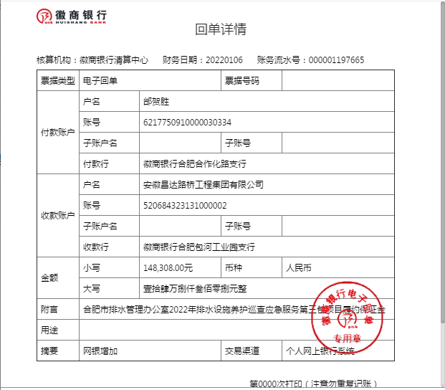
工程款支付证书
工程名称 |  | 合肥市排水管理办公室2022年排水设施养护巡查应急服务 |  |  |  |  | 建设单位 |  |  |  |  |  |  | ERP编号 |  | 14820 | 档案编号
合同金额 |  | 2,966,154.00 |  |  | 中标时间 | 2021-12-24 | 已提供工程资料 |  | 中标通知书、施工合同 |  |  |  |  | 保存地址 |  | 合肥 | 责任单位 |  | 东部大区
决算金额 |  |  |  |  | 决算时间 |  | 项目部印章 |  | 无 |  |  |  |  | 施工人 |  | 邰贺胜 | 区域责任人 | 施迎东 | 省办负责人 | 施迎东
序号 | 经营填写 |  |  |  |  | 工程填写 | 经营填写 |  |  | 财务填写 |  | 经营、工程、质安填写 |  | 区域负责人 |  | 申请部门填写财务核对 |  |  | 本次支付 金额 | 剩余款项
 | 到款情况 |  |  |  |  |  | 暂列金 |  |  | 代缴税金 |  | 其他扣款 |  | 预留款 |  | 成本票
 | 日期 | 工程款金额 | 周转金金额 | 到款银行 | 到款账户 | 完成进度 | 比例 | 金额 | 备注 | 金额 | 备注 | 金额 | 备注 | 金额 | 备注 | 供货单位 | 合同额 | 成本票额
1 | 2022-01-06 |  | 148308.00 | 徽行 | 5206 8432 3131 0000 02 |  |  |  |  |  |  |  | 转账费下次扣 |  |  | 合肥市财政国库支付中心-履约保证金 开户行：徽商银行合肥城隍庙支行 账号：1023 2010 2100 0060 888 |  |  | 148,308.00

合计 |  | 0 | 148308.00 |  |  |  | - | 0.00 |  | 0.00 |  | 0.00 | - | 0.00 | - | - |  |  | 148,308.00 | 0.00
本次结算、支付明细 |  | 应支付金额 |  |  | 148308.00 |  | 本次支付金额 |  |  |  |  |  | 小写 | 148,308.00
 |  | 已支付金额 |  |  | 0.00 |  |  |  |  |  |  |  | 大写 | RMB148308

1-2
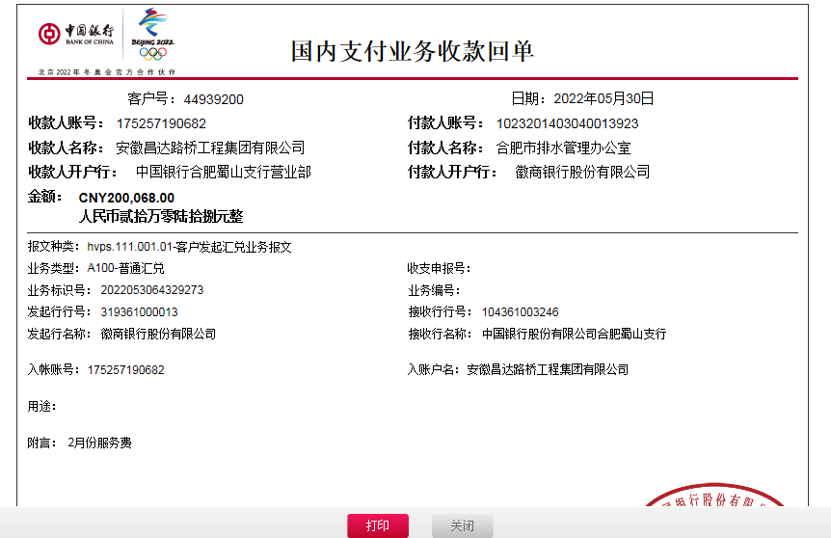
工程款支付证书
工程名称 |  | 合肥市排水管理办公室2022年排水设施养护巡查应急服务 |  |  |  |  | 建设单位 |  |  |  |  |  |  | ERP编号 |  | 14820 | 档案编号
合同金额 |  | 2,966,154.00 |  |  | 中标时间 | 2021-12-24 | 已提供工程资料 |  | 中标通知书、施工合同、投资协议 |  |  |  |  | 保存地址 |  | 合肥 | 责任单位 |  | 东部大区
决算金额 |  |  |  |  | 决算时间 |  | 项目部印章 |  | 无 |  |  |  |  | 施工人 |  | 邰贺胜 | 区域责任人 | 施迎东 | 省办负责人 | 施迎东
序号 | 经营填写 |  |  |  |  | 工程填写 | 经营填写 |  |  | 财务填写 |  | 经营、工程、质安填写 |  | 区域负责人 |  | 申请部门填写财务核对 |  |  | 本次支付 金额 | 剩余款项
 | 到款情况 |  |  |  |  |  | 暂列金 |  |  | 代缴税金 |  | 其他扣款 |  | 预留款 |  | 成本票
 | 日期 | 工程款金额 | 周转金金额 | 到款银行 | 到款账户 | 完成进度 | 比例 | 金额 | 备注 | 金额 | 备注 | 金额 | 备注 | 金额 | 备注 | 供货单位 | 合同额 | 成本票额
1 | 2022-01-06 |  | 148308.00 | 徽行 | 5206 8432 3131 0000 02 |  |  |  |  |  |  |  | 转账费下次扣 |  |  | 合肥市财政国库支付中心-履约保证金 开户行：徽商银行合肥城隍庙支行 账号：1023 2010 2100 0060 888 |  |  | 148,308.00
2 | 2022-05-30 | 200,068.00 |  | 中行 | 1752 5719 0682 |  | 5.0% | 10,003.40 |  | 6703.05 | 增值税 | 12,000.00 | 印章费 |  |  | 合肥诚中劳务服务有限公司-劳务 开户行：徽商银行合肥合作化路支行 账号：1021 0010 2100 0999 366 | 2,600,000.00 |  | 162,364.60
 |  |  |  |  |  |  |  |  |  | 3201.09 | 企税 | 3,500.00 | 标书费
 |  |  |  |  |  |  |  |  |  | -9904.14 | 现金已交 | 12,000.00 | 出场费
 |  |  |  |  |  |  |  |  |  |  |  | 200.00 | 手续费

合计 |  | 200068 | 148308.00 |  |  |  | - | 10,003.40 |  | 0.00 |  | 27,700.00 | - | 0.00 | - | - |  |  | 310,672.60 | 0.00
本次结算、支付明细 |  | 应支付金额 |  |  | 162364.60 |  | 本次支付金额 |  |  |  |  |  | 小写 | 162,364.60
 |  | 已支付金额 |  |  | 0.00 |  |  |  |  |  |  |  | 大写 | RMB162364.6

2-1
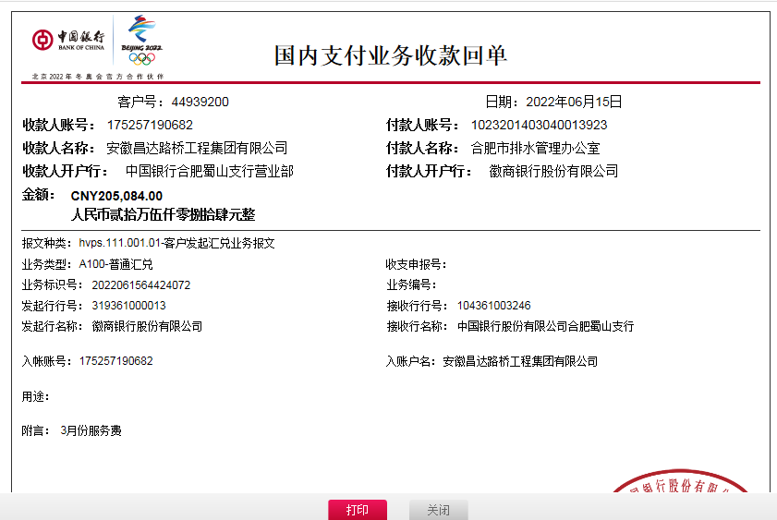
工程款支付证书
工程名称 |  | 合肥市排水管理办公室2022年排水设施养护巡查应急服务 |  |  |  |  | 建设单位 |  |  |  |  |  |  | ERP编号 |  | 14820 | 档案编号
合同金额 |  | 2,966,154.00 |  |  | 中标时间 | 2021-12-24 | 已提供工程资料 |  | 中标通知书、施工合同、投资协议 |  |  |  |  | 保存地址 |  | 合肥 | 责任单位 |  | 东部大区
决算金额 |  |  |  |  | 决算时间 |  | 项目部印章 |  | 无 |  |  |  |  | 施工人 |  | 邰贺胜 | 区域责任人 | 施迎东 | 省办负责人 | 施迎东
序号 | 经营填写 |  |  |  |  | 工程填写 | 经营填写 |  |  | 财务填写 |  | 经营、工程、质安填写 |  | 区域负责人 |  | 申请部门填写财务核对 |  |  | 本次支付 金额 | 剩余款项
 | 到款情况 |  |  |  |  |  | 暂列金 |  |  | 代缴税金 |  | 其他扣款 |  | 预留款 |  | 成本票
 | 日期 | 工程款金额 | 周转金金额 | 到款银行 | 到款账户 | 完成进度 | 比例 | 金额 | 备注 | 金额 | 备注 | 金额 | 备注 | 金额 | 备注 | 供货单位 | 合同额 | 成本票额
1 | 2022-01-06 |  | 148308.00 | 徽行 | 5206 8432 3131 0000 02 |  |  |  |  |  |  |  | 转账费下次扣 |  |  | 合肥市财政国库支付中心-履约保证金 开户行：徽商银行合肥城隍庙支行 账号：1023 2010 2100 0060 888 |  |  | 148,308.00
2 | 2022-05-30 | 200,068.00 |  | 中行 | 1752 5719 0682 |  | 5.0% | 10,003.40 |  | 6703.05 | 增值税 | 12,000.00 | 印章费 |  |  | 合肥诚中劳务服务有限公司-劳务 开户行：徽商银行合肥合作化路支行 账号：1021 0010 2100 0999 366 | 2,600,000.00 |  | 162,364.60
 |  |  |  |  |  |  |  |  |  | 3201.09 | 企税 | 3,500.00 | 标书费
 |  |  |  |  |  |  |  |  |  | -9904.14 | 现金已交 | 12,000.00 | 出场费
 |  |  |  |  |  |  |  |  |  |  |  | 200.00 | 手续费
3 | 2022-06-15 | 205,084.00 |  |  |  |  | 5.0% | 34,488.91 | 30%管理费 | 11776.06 | 企税+增值税 | 100.00 | 手续费 |  |  | 合肥诚中劳务服务有限公司-劳务 开户行：徽商银行合肥合作化路支行 账号：1021 0010 2100 0999 366 | 2,600,000.00 |  | 170,495.09
 |  |  |  |  |  |  |  |  |  | -11776.06 | 现金已交

合计 |  | 405152 | 148308.00 |  |  |  | - | 44,492.31 |  | 0.00 |  | 27,800.00 | - | 0.00 | - | - |  |  | 481,167.69 | 0.00
本次结算、支付明细 |  | 应支付金额 |  |  | 170495.09 |  | 本次支付金额 |  |  |  |  |  | 小写 | 170,495.09
 |  | 已支付金额 |  |  | 0.00 |  |  |  |  |  |  |  | 大写 | RMB170495.09

3-1
工程款支付证书
工程名称 |  | 合肥市排水管理办公室2022年排水设施养护巡查应急服务 |  |  |  |  | 建设单位 |  |  |  |  |  |  | ERP编号 |  | 14820 | 档案编号
合同金额 |  | 2,966,154.00 |  |  | 中标时间 | 2021-12-24 | 已提供工程资料 |  | 中标通知书、施工合同、投资协议 |  |  |  |  | 保存地址 |  | 合肥 | 责任单位 |  | 东部大区
决算金额 |  |  |  |  | 决算时间 |  | 项目部印章 |  | 无 |  |  |  |  | 施工人 |  | 邰贺胜 | 区域责任人 | 施迎东 | 省办负责人 | 施迎东
序号 | 经营填写 |  |  |  |  | 工程填写 | 经营填写 |  |  | 财务填写 |  | 经营、工程、质安填写 |  | 区域负责人 |  | 申请部门填写财务核对 |  |  | 本次支付 金额 | 剩余款项
 | 到款情况 |  |  |  |  |  | 暂列金 |  |  | 代缴税金 |  | 其他扣款 |  | 预留款 |  | 成本票
 | 日期 | 工程款金额 | 周转金金额 | 到款银行 | 到款账户 | 完成进度 | 比例 | 金额 | 备注 | 金额 | 备注 | 金额 | 备注 | 金额 | 备注 | 供货单位 | 合同额 | 成本票额
1 | 2022-01-06 |  | 148308.00 | 徽行 | 5206 8432 3131 0000 02 |  |  |  |  |  |  |  | 转账费下次扣 |  |  | 合肥市财政国库支付中心-履约保证金 开户行：徽商银行合肥城隍庙支行 账号：1023 2010 2100 0060 888 |  |  | 148,308.00
2 | 2022-05-30 | 200,068.00 |  | 中行 | 1752 5719 0682 |  | 5.0% | 10,003.40 |  | 6703.05 | 增值税 | 12,000.00 | 印章费 |  |  | 合肥诚中劳务服务有限公司-劳务 开户行：徽商银行合肥合作化路支行 账号：1021 0010 2100 0999 366 | 2,600,000.00 |  | 162,364.60
 |  |  |  |  |  |  |  |  |  | 3201.09 | 企税 | 3,500.00 | 标书费
 |  |  |  |  |  |  |  |  |  | -9904.14 | 现金已交 | 12,000.00 | 出场费
 |  |  |  |  |  |  |  |  |  |  |  | 200.00 | 手续费
3 | 2022-06-15 | 205,084.00 |  |  |  |  | 5.0% | 34,488.91 | 30%管理费 | 11776.06 | 企税+增值税 | 100.00 | 手续费 |  |  | 合肥诚中劳务服务有限公司-劳务 开户行：徽商银行合肥合作化路支行 账号：1021 0010 2100 0999 366 | 2,600,000.00 |  | 170,495.09
 |  |  |  |  |  |  |  |  |  | -11776.06 | 现金已交
4 | 2022-09-02 | 214,461.00 |  |  |  |  | 5.0% | 44,492.31 | 60%管理费 | 23161.97 | 企税+增值税 | 100.00 | 手续费 |  |  | 合肥诚中劳务服务有限公司-劳务 开户行：徽商银行合肥合作化路支行 账号：1021 0010 2100 0999 366 | 2,600,000.00 |  | 169,868.69
 |  |  |  |  |  |  |  |  |  | -23161.97

合计 |  | 619613 | 148308.00 |  |  |  | - | 88,984.62 |  | 0.00 |  | 27,900.00 | - | 0.00 | - | - |  |  | 651,036.38 | 0.00
本次结算、支付明细 |  | 应支付金额 |  |  | 169868.69 |  | 本次支付金额 |  |  |  |  |  | 小写 | 169,868.69
 |  | 已支付金额 |  |  | 0.00 |  |  |  |  |  |  |  | 大写 | RMB169868.69
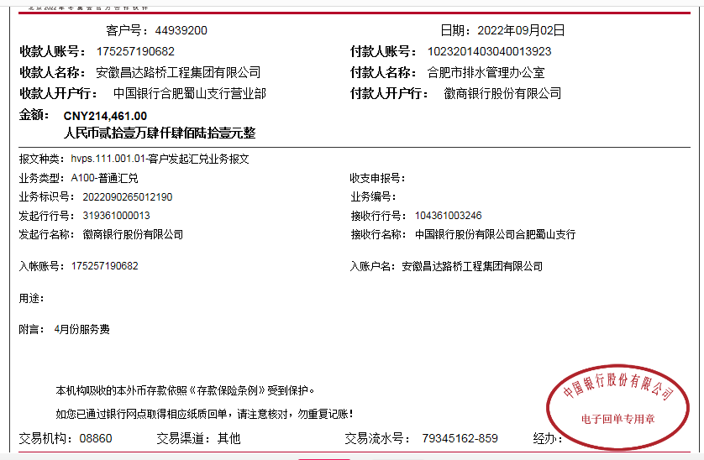

 |  |  |  |  |  |  |  |  |  |  | 88984.62
 |  |  |  |  |  |  |  |  |  |  | 0

4-1
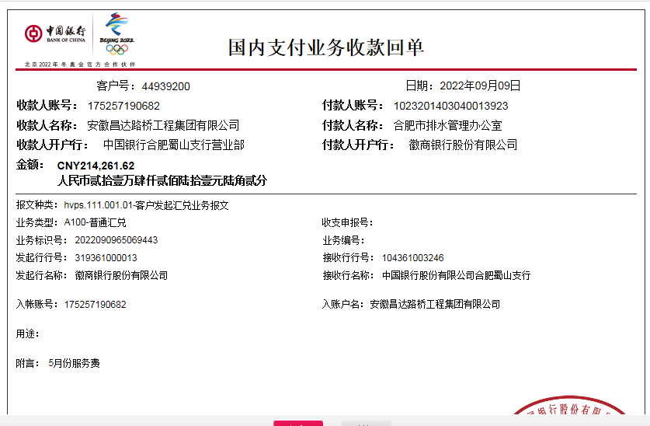

工程款支付证书
工程名称 |  | 合肥市排水管理办公室2022年排水设施养护巡查应急服务 |  |  |  |  | 建设单位 |  |  |  |  |  |  | ERP编号 |  | 14820 | 档案编号
合同金额 |  | 2,966,154.00 |  |  | 中标时间 | 2021-12-24 | 已提供工程资料 |  | 中标通知书、施工合同、投资协议 |  |  |  |  | 保存地址 |  | 合肥 | 责任单位 |  | 东部大区
决算金额 |  |  |  |  | 决算时间 |  | 项目部印章 |  | 无 |  |  |  |  | 施工人 |  | 邰贺胜 | 区域责任人 | 施迎东 | 省办负责人 | 施迎东
序号 | 经营填写 |  |  |  |  | 工程填写 | 经营填写 |  |  | 财务填写 |  | 经营、工程、质安填写 |  | 区域负责人 |  | 申请部门填写财务核对 |  |  | 本次支付 金额 | 剩余款项
 | 到款情况 |  |  |  |  |  | 暂列金 |  |  | 代缴税金 |  | 其他扣款 |  | 预留款 |  | 成本票
 | 日期 | 工程款金额 | 周转金金额 | 到款银行 | 到款账户 | 完成进度 | 比例 | 金额 | 备注 | 金额 | 备注 | 金额 | 备注 | 金额 | 备注 | 供货单位 | 合同额 | 成本票额
1 | 2022-01-06 |  | 148308.00 | 徽行 | 5206 8432 3131 0000 02 |  |  |  |  |  |  |  | 转账费下次扣 |  |  | 合肥市财政国库支付中心-履约保证金 开户行：徽商银行合肥城隍庙支行 账号：1023 2010 2100 0060 888 |  |  | 148,308.00
2 | 2022-05-30 | 200,068.00 |  | 中行 | 1752 5719 0682 |  | 5.0% | 10,003.40 |  | 6703.05 | 增值税 | 12,000.00 | 印章费 |  |  | 合肥诚中劳务服务有限公司-劳务 开户行：徽商银行合肥合作化路支行 账号：1021 0010 2100 0999 366 | 2,600,000.00 |  | 162,364.60
 |  |  |  |  |  |  |  |  |  | 3201.09 | 企税 | 3,500.00 | 标书费
 |  |  |  |  |  |  |  |  |  | -9904.14 | 现金已交 | 12,000.00 | 出场费
 |  |  |  |  |  |  |  |  |  |  |  | 200.00 | 手续费
3 | 2022-06-15 | 205,084.00 |  |  |  |  | 5.0% | 34,488.91 | 30%管理费 | 11776.06 | 企税+增值税 | 100.00 | 手续费 |  |  | 合肥诚中劳务服务有限公司-劳务 开户行：徽商银行合肥合作化路支行 账号：1021 0010 2100 0999 366 | 2,600,000.00 |  | 170,495.09
 |  |  |  |  |  |  |  |  |  | -11776.06 | 现金已交
4 | 2022-09-02 | 214,461.00 |  |  |  |  | 5.0% | 44,492.31 | 60%管理费 | 23161.97 | 企税+增值税 | 100.00 | 手续费 |  |  | 合肥诚中劳务服务有限公司-劳务 开户行：徽商银行合肥合作化路支行 账号：1021 0010 2100 0999 366 | 2,600,000.00 |  | 169,868.69
 |  |  |  |  |  |  |  |  |  | -23161.97
5 | 2022-09-09 | 214,261.62 |  |  |  |  | 5% | 21,645.13 |  | 12,386.37 | 企税+增值税 | 100.00 | 手续费 |  |  | 合肥诚中劳务服务有限公司-劳务 开户行：徽商银行合肥合作化路支行 账号：1021 0010 2100 0999 366 | 2,600,000.00 |  | 411157.49
 |  | 218,641.00 |  |  |  |  |  |  |  | -12,386.37

合计 |  | 1052515.62 | 148308.00 |  |  |  | - | 110,629.75 |  | 0.00 |  | 28,000.00 | - | 0.00 | - | - |  |  | 1,062,193.87 | 0.00
本次结算、支付明细 |  | 应支付金额 |  |  | 411157.49 |  | 本次支付金额 |  |  |  |  |  | 小写 | 411,157.49
 |  | 已支付金额 |  |  | 0.00 |  |  |  |  |  |  |  | 大写 | RMB411157.49

